加盟団体のピックアップ事例_記入フォーマット
【Sport in Lifeプロジェクト】加盟団体のピックアップ事例_記入フォーマット

C列の必要事項をご記載ください。
記載に当たっての注意事項
＜本フォーマットの記入にあたって＞ ・ご記入に際しては、別シート「記事イメージ」も参照いただき、C列の必要事項をご記入の上、Sport in Life運営事務局にメールにてご提出ください。 推奨文字数やサイズも記載しております。サイズが異なる場合などは、うまく記事掲載ができない可能性がございますため、推奨サイズ、文字数に収めていただきますよう、お願いいたします。 ・写真の掲載をご希望の場合は、下記フォーマット内「セクション画像」にファイル名をご記入ください。画像の素材等もメールにてご提出ください。 ・いただいた内容を、事務局・スポーツ庁にて確認の上、掲載をいたしますが、別記事の体裁と合わせて多少、レイアウトを変更させていただく可能性がございます旨、ご了承ください。大きな変更を伴う修正希望の場合は追って事務局よりご相談いたします。 ＜全体的な注意事項＞ ・貴団体のお取組み内容の周知にご活用いただけます。金額の明示等、商業目的の記載はお控えいただきますよう、お願いいたします。 ・掲載先は、Sport in Lifeのホームページ内の右記となります。 https://sportinlife.go.jp/consortium/teamsportinlife/ そのほか、Sport in Lifeの各種SNS（X、Facebook）、その他スポーツ庁の各種SNS等にも転載される可能性がございます旨、ご了承・ご同意の上、ご提出をお願いいたします。 ・本フォーマットに記載のテキスト、画像等は、公開可能な内容でご提出をいただきますよう、お願いいたします。 ・基本的には、事務局・スポーツ庁において確認後、順次公開を進めてまいります。 貴団体でテストページを確認されたい場合は、本フォーマットご提出時にお申し付けください。また、記事の掲載までには一定期間お時間を頂戴してしまう可能性がある旨ご了承ください。 ＜提出先＞ ●Sport in Life運営事務局 ・メール：info@sil100.com ※令和8年度、Sport in Life事務局のアドレスが変更になりました。ファイルをご提出の際は、ご注意ください。 ・件名：【提出】加盟団体ピックアップ事例掲載について ・提出いただきたいもの ①加盟団体のピックアップ事例_記入フォーマット（本雛形）※エクセル書式のまま、ご提出ください。 ②画像（推奨サイズ内に収めていただきますよう、お願いいたします。） ※そのほか、ご提出いただいた内容の確認等のため、Sport in Life事務局よりご連絡をさせていただく可能性がございます。あらかじめご了承ください。

 |  | ※必須事項
記載事項
項目 |  | 記入欄：テキスト（or ファイル名） | 文字カウンター | 内容 | 推奨文字数（or サイズ） | 備考
加盟団体名 ※必須 |  |  |  | 加盟団体名をご記入ください。 ※加盟団体のみが、本掲載の対象となります。
カテゴリ①【必須選択】 ※必須 ※当てはまる事項が複数の場合、複数選択ください。
カテゴリ②【自由選択】 ※当てはまる項目がある場合選択ください。（複数選択可）
タイトル ※必須 |  |  | 0 | 記事の要点や魅力を一言でご記載ください。 | 20～32文字
記事サムネイル画像 ※必須 |  | ※素材をご提供ください。素材のファイル名を記載ください。 |  | 記事のサムネイル画像となります。 各種SNSに転載する際などにも、使用をさせていただきます。 | 1600×900pixel / 800×450pixel | ※推奨サイズではない場合、トリミングが可能な画像
プロジェクト概要 ※必須 ・団体の背景やミッションを簡潔に説明。 ・取り上げる活動やプロジェクトの概要 |  |  | 0 | 本文 | 150文字
活動内容 ・具体的な活動内容やプロジェクトの詳細。 ・各活動の目的や目標。 | 本文 ※必須 |  | 0 | 本文 | 500文字
 | セクション画像① | ※素材をご提供ください。素材のファイル名を記載ください。 |  | セクション（段落）の画像 | 1600×900pixel / 800×450pixel | 画像がある場合のみ ※推奨サイズではない場合、トリミングが可能な画像
 | セクション画像① キャプション （画像の説明） |  | 0 | 画像キャプション | 10文字～20文字
 | セクション画像② | ※素材をご提供ください。素材のファイル名を記載ください。 |  | セクション（段落）の画像 ※写真の追加（３枚目）を希望の場合、行を追加をお願いいたします。 | 1600×900pixel / 800×450pixel | ※複数画像がある場合のみ追加 ※推奨サイズではない場合、トリミングが可能な画像
 | セクション画像② キャプション （画像の説明） |  | 0 | 画像キャプション ※写真の追加（３枚目）を希望の場合、行を追加をお願いいたします。 | 10文字～20文字
成果と効果 ・活動の結果として得られた成果や効果。 ・具体的な数値やデータなどを用いて説明。 | 本文 ※必須 |  | 0 | テキストをご記載ください。 成果と効果 ・活動の結果として得られた成果や効果。 ・具体的な数値やデータなどを用いて説明。 | 100～200文字
 | セクション画像① | ※素材をご提供ください。素材のファイル名を記載ください。 |  | セクション（段落）の画像 | 1600×900pixel / 800×450pixel | 画像がある場合のみ ※推奨サイズではない場合、トリミングが可能な画像
 | セクション画像① キャプション （画像の説明） |  | 0 | 画像キャプション | 10文字～20文字
 | セクション画像② | ※素材をご提供ください。素材のファイル名を記載ください。 |  | セクション（段落）の画像 ※写真の追加（３枚目）を希望の場合、行を追加をお願いいたします。 | 1600×900pixel / 800×450pixel | ※複数画像がある場合のみ追加 ※推奨サイズではない場合、トリミングが可能な画像
 | セクション画像② キャプション （画像の説明） |  | 0 | 画像キャプション ※写真の追加（３枚目）を希望の場合、行を追加をお願いいたします。 | 10文字～20文字
課題と対策 ・活動中に直面した課題や問題点。 ・それに対する対応策や改善案。 | 本文 ※必須 |  | 0 | テキストをご記載ください。 課題と対策 ・活動中に直面した課題や問題点。 ・それに対する対応策や改善案。 等 | 100～200文字
 | セクション画像① | ※素材をご提供ください。素材のファイル名を記載ください。 |  | セクション（段落）の画像 | 1600×900pixel / 800×450pixel | 画像がある場合のみ ※推奨サイズではない場合、トリミングが可能な画像
 | セクション画像① キャプション （画像の説明） |  | 0 | 画像キャプション | 10文字～20文字
 | セクション画像② | ※素材をご提供ください。素材のファイル名を記載ください。 |  | セクション（段落）の画像 ※写真の追加（３枚目）を希望の場合、行を追加をお願いいたします。 | 1600×900pixel / 800×450pixel | ※複数画像がある場合のみ追加 ※推奨サイズではない場合、トリミングが可能な画像
 | セクション画像② キャプション （画像の説明） |  | 0 | 画像キャプション ※写真の追加（３枚目）を希望の場合、行を追加をお願いいたします。 | 10文字～20文字
今後の展開 ・今後の計画や展望。 ・次のステップや目指す目標。 ・その他メッセージ等 | 本文 ※必須 |  | 0 | テキストをご記載ください。 今後の展開 ・今後の計画や展望。 ・次のステップや目指す目標。 ・その他メッセージ 等 | 100～200文字
 | 画像① | ※素材をご提供ください。素材のファイル名を記載ください。 |  | セクション（段落）の画像 | 1600×900pixel / 800×450pixel | ※推奨サイズではない場合、トリミングが可能な画像
 | 画像① キャプション （画像の説明） |  | 0 | 画像キャプション | 10文字～20文字
 | 画像② | ※素材をご提供ください。素材のファイル名を記載ください。 |  | セクション（段落）の画像 ※写真の追加（３枚目）を希望の場合、行を追加をお願いいたします。 | 1600×900pixel / 800×450pixel | ※推奨サイズではない場合、トリミングが可能な画像 ※複数ある場合は追加
 | 画像② キャプション （画像の説明） |  | 0 | 画像キャプション ※写真の追加（３枚目）を希望の場合、行を追加をお願いいたします。 | 10文字～20文字
参考情報 関連リンク、参考文献、追加情報を提供。 | リンク |  | 0 | 本文 | 100～200文字
団体情報 | 加盟団体名 ※必須 | 0
 | 団体ロゴ | ※ご提供可能な場合、ロゴデータをご共有ください。 |  |  |  | 特にサイズの指定はありません。
 | 公式サイト（リンク）
 | Facebook（リンク）
 | Instagram（リンク）
 | X（リンク）
 | YouTube（リンク）

★記事イメージ
※過去の掲載を元にした、参考となります。
加盟団体名
岐阜県立大垣北高等学校硬式野球部
カテゴリ

大垣北Jrベースボールラボ ～高校生がつくる未来の地域スポーツ～
タイトル

プロジェクト概要

近年の情報環境の充実、効率的な学びによって、高校生が持つ可能性は無限大であり、地域のスポーツ発展に 大きな貢献が可能であると考えるます。高校が地域のハブ的な存在となり、環境と人材を駆使し、地域と密接 な繋がりの構築が各地域で実現していくことが理想です。子供たちの日常的な運動習慣を、経済的な負担を強 いることなく、近い年代の高校生がきっかけを作り、学校全体で受け入れる体制を作ることができれば、 将来の子ども達の成長は大いに見込めます。
プロジェクト概要

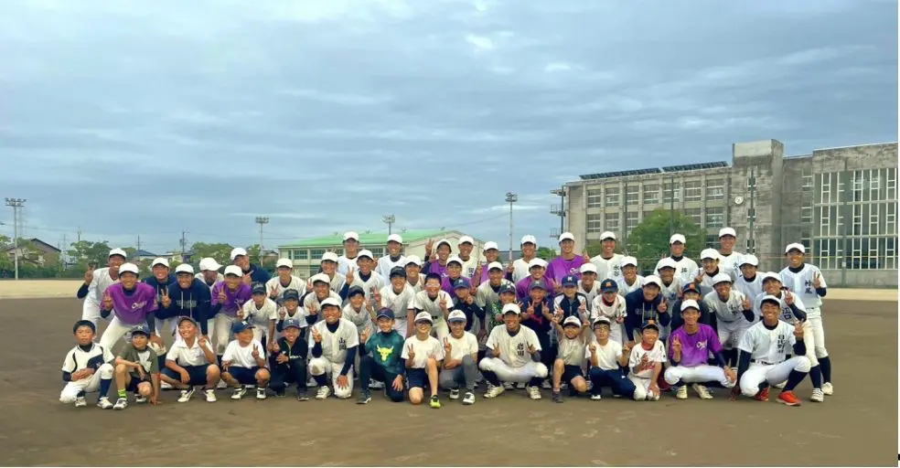
サムネイル画像

活動内容
活動内容
本文
令和4年3月25日に策定された第３期「スポーツ基本計画」においては、『スポーツを「つくる／はぐくむ」』、『「あつまり」、スポーツを「ともに」行い、「つながり」を感じる。』、『スポーツに「誰もがアクセス」できる。』という「新たな3つの視点」が示されました。 しかし『令和3年度全国体力・運動能力、運動習慣等調査報告書』によると現状は、小学生の１週間の総運動時間男女ともに令和元年以降、体力合計点は下降傾向にあります。こうした状況を踏まえ、本校の実践はスポーツ庁の基本計画の趣旨に沿い、以下の3点を目的としました。 ① 地域の子ども達が継続的にスポーツや学習に取り組むことができる環境を作る ② 異年齢との関わりを通じ、互いの価値観を刺激し、長期継続的な人的交流を作る ③ 新たな競技ベースボール５を通じ、野球人口減少の解決の一助とする 当日の計画から実施、振り返りまで高校生が主体となって行い、小学生の成長のみではなく、高校生の 成長にも繋がります。

セクション画像
※３枚以上ある
場合は行を追加ください。

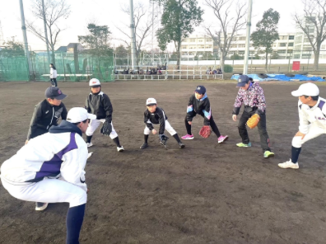
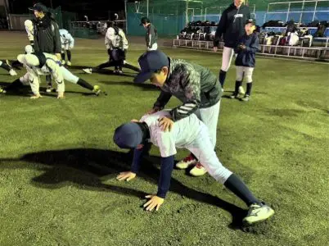

セクション画像
キャプション
（画像の説明文）

体の使い方を説明しながら、捕球の確認
小学生同士で実践

成果と効果
成果と効果

実施は梅雨と熱中症のリスクが高まる夏季以外であり、これまでの実施回数は24回、参加者は延べ1,100名を超えました。
近隣の小学校を対象にスタートした取り組みですが、他地区からの参加も増え、コロナ禍で制 限された日常からの脱却と新たな日常の構築を目指したこの取り組みの趣旨を理解し、変化を実感した小学生、保護者が継続的に参加をしています。 技術の変化・野球へのモチベーションの変化 ラボ参加前を５とした場合の１０段階の自己評価 6.82（5月実施）⇒7.17（10月実施） ラボ参加前を５とした場合の１０段階の自己評価 7.65（5月実施）⇒8.22（10月実施）

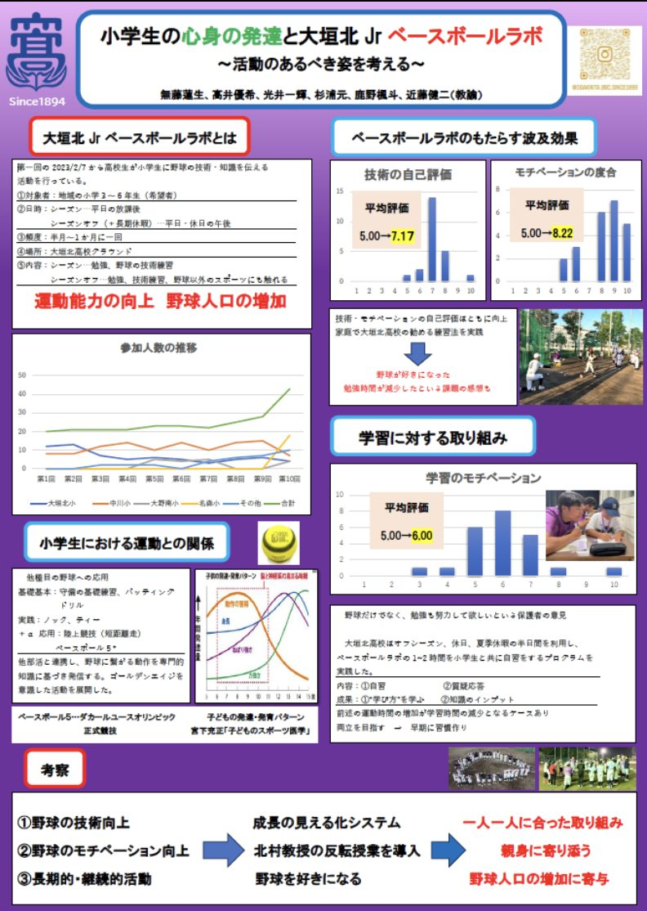
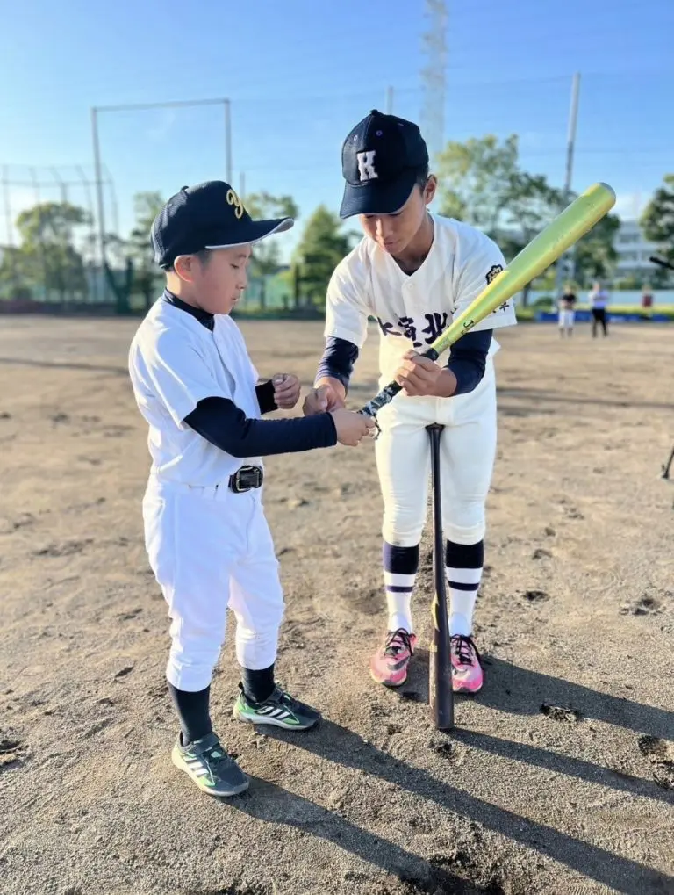

セクション画像
※３枚以上ある
場合は行を追加ください。

セクション画像
キャプション
（画像の説明文）

第一回日本野球学会にて成果発表
年齢に合わせて、言葉を選び、丁寧に教える

課題と対策
課題と対策
課題と対策

活動の中心は屋外の限られた時間であり、基本的に小学生の保護者はその場にはいないため、高校生が中心となり天候の急変に短時間で対応することが求めれました。急遽、場所を準備し、座学を通じて野球のルールや知識を深める時間を作りました。その際、小学生既習の漢字も含めながら説明をしました。また参加小学生や保護者からのアンケートをもとに、メニュー作成にも生かしています。アンケートの内容は小学生の技術やモチベーションの変化を数値で表し、成長度をはかりました。

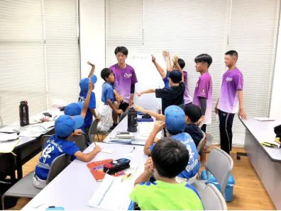
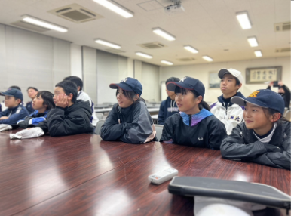

セクション画像
※３枚以上ある
場合は行を追加ください。

セクション画像
キャプション
（画像の説明文）

学習も含めた野球座学
野球のルールをクイズ形式で理解

今後の展開
今後の展開

活動実施の中心となる高校生は毎年入れ替わり、また携わる顧問の転勤も考えられる中、次世代へ「繋ぐ」ことが求められます。これまでの踏襲のみではなく、より良いものへと発展させるため高校生が研究を止めることはありません。そして、活動の輪を他地域にも広げ、「繋ぐ」ことが次へのステップであり、その動きは見え始めています。受賞したことで、この二つの「繋ぐ」がより加速し、確固たるものになりました。未来ある若者の大きな後押しとなりました。

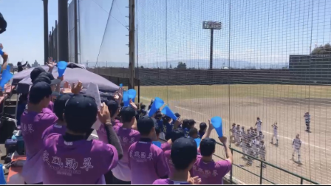
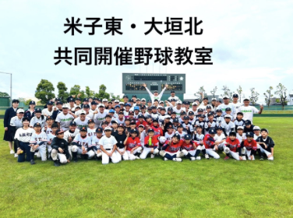
セクション画像
※３枚以上ある
場合は行を追加ください。

セクション画像
キャプション
（画像の説明文）
ラボ参加小学生の公式戦の応援（次世代へ繋ぐ）
他県他校と野球教室を共同実施（他地域へ繋ぐ）
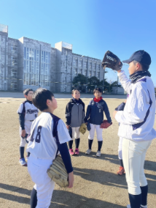

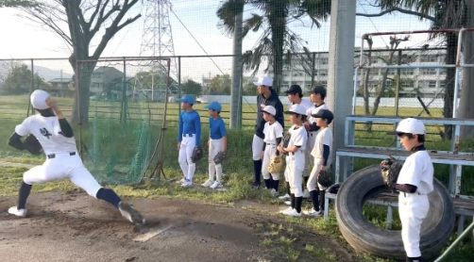

動きと思考の言語化②（説明しながら投球）
動きと思考の言語化①（外野手の捕球）

参考情報
参考情報

高校生が小学生と“鬼ごっこ”!? 体力低下に危機感…選手発信、地域を変える「研究室」 | ファーストピッチ ― 野球育成解決サイト ―

団体情報

いただいたリンク先に
飛ばさせていただきます。
団体箇所のロゴがある場合には、ご提供をお願いいたします。
 | 株式会社アシックス 公式サイト 公式インスタグラム公式X

